INDEX
ECU WORLDWIDE KOREA CO., LTD.
이씨유월드와이드코리아 주식회사

RUSSIA
CHINA
CANADA
USA
- 수출화물입고증 -

인천-신깡

EUROPE

인천-상해, 닝보
JP.MAIN

JP.LOCAL
MID.EAST
JP.FERRY
인천-청도페리
LATIN AMERICA
S.W.ASIA
HONGKONG

VETNAM
S.E.ASIA
인천-호치민

OCEANIA

SOUTH AFRICA
인천-하이퐁

 | 아이콘을 클릭 하시면, 해당 스케쥴로 이동 됩니다.

입고증-선광종합물류
수 출 화 물 입 고 증
입 고 지 | 선광종합물류 C F S |  |  | 차량번호
선사/포워더 |  |  |  | 기 사 명
* Booking No |  |  |  | 연 락 처
* 화 주 명
입고화물 내역 | 품 명 | 규 격 | *수량 | 용적(cbm) | 중량(kg) | 비 고

*선명 및 항차
* 도착항
* 출항일자
* Shipping mark

ㅁ 수출화물입고증을 정확하게 작성하시어 입고지 사무실에 제출하여 주시기 바랍니다.
→ 필수항목 미기재시 화물정보 부족으로 입고가 불가합니다 (*부분은 필수기재항목)
ㅁ CFS 입고마감시간(Closing Time)은 선박출항 전일 10:00시 입니다.
→ 부득이한 사유 발생시, 사전에 담당자와 협의하여 주시기 바랍니다.
ㅁ 박스포장 화물일 경우 바닥적재 불가. 화물의 단일 중량 40kg 이상시 파렛트포장 의무.
ㅁ 우천시에는 화물손상 방지를 위해 래핑 후 입고바랍니다.

▶ 주소 : 인천광역시 중구 서해대로 30번길 32
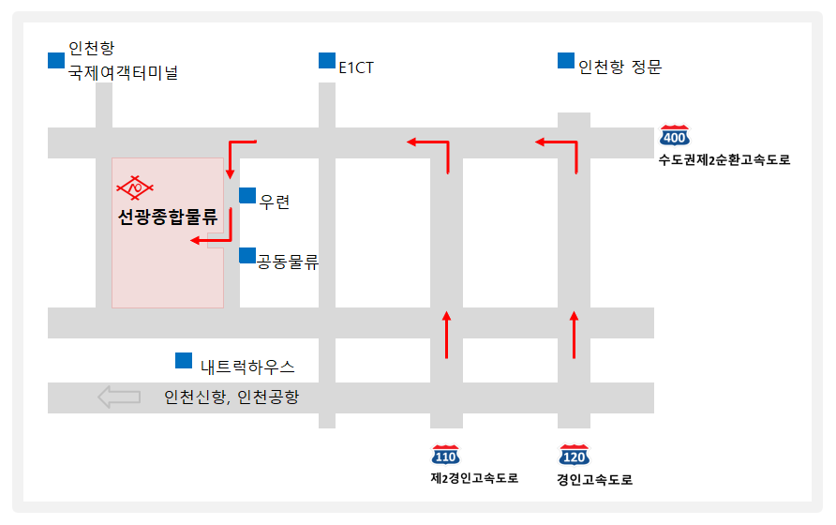

(진입후 좌회전)

[ 담당자 ] 구본현 선임 ( T. 032-880-6840~7) |  |  | F. 032-891-1990, 1992
www.slc.co.kr |  |  |  |  |  | Sunkwang Logistics Co.,Ltd.

입고중-인천글로벌물류센터(IGDC)
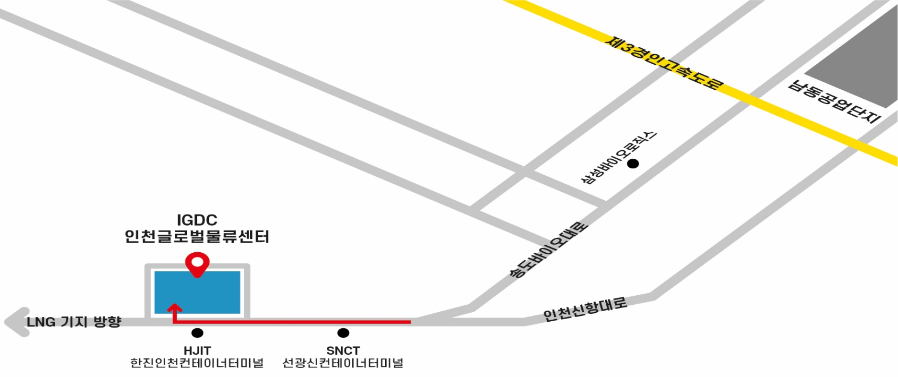
수 출 화 물 입 고 증

입고지 | (주)인천글로벌물류센터 CFS |  | * 입고일 | 20 년 월 일
* 콘솔사 |  |  | * 차량번호
* Booking No |  |  | * 기사명
* 화주명 |  |  | * 연락처
* 출고지 | 출고 업체명을 기재하여 주세요(주소 X)
입고화물 내역 | 품명 | *수량 | 규격 | 용적(CBM) | 중량(KG) | 화물종류 (수출,반송,T/S)

*선명 |  |  | *항차
*도착항 |  |  | *출항일자
*Shipping mark

◆ 입고 차량이 여러대일 경우 차량별로 입고증 작성 후, 제출 하시기 바랍니다. → 필수항목 미기재시 화물정보 부족으로 입고가 불가합니다. (*부분은 필수기재항목) ◆ 화물 입고일자를 확인하여 주시기 바랍니다. (입고일이 아닌 경우 입고 진행이 불가할 수 있습니다) ◆ CFS 지게차 취급중량은 최대 4.5톤 입니다. 4.5톤 이상 화물은 유선문의 바랍니다. ◆ 화물의 단일중량 30kg이상 시 반드시 팔레트포장. ◆ 안전사고 위험으로 인해 CFS 현장 내에서 파렛트 포장작업(재포장,랩핑,넘버링,마킹 등) 불가합니다.

★★★CFS 입고마감시간★★★ - 작업일 이전 입고분: 오전 8:00 ~ 11:30 / 오후 13:00 ~ 16:00 - 작업일 당일 입고분: 오전 8:00 ~ 10:00
※ 찾아오시는 길 - 주소 : 인천광역시 연수구 인천신항대로 816 (송도동 590-2) - FAX : 032)814-9083 / TEL : 032)206-1342

입고증-영진공사
㈜ 영진공사 CFS
★ 물 품 입 고 서 ★
* 선박출항일 : | * 예약번호 | FCL
* 모선명(배이름) : |  | LCL
* 도 착 항 : | * 입고자 기재사항
* 수출자상호 : | 성 함
* 출고지상호 : | 차 량 번 호
* 수 량 : | 핸드폰 번 호
* 담 당 자 :
찾아오시는길 | Shipping mark
제1경인고속도로
인천IC 방면 진출
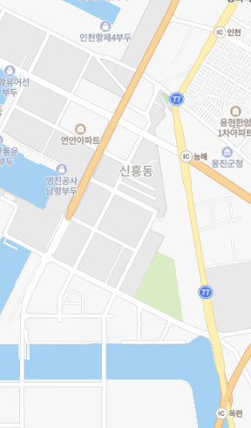

제2경인고속도로
능해IC 방면 진출

출입방향

제2아암보세창고
연수구 송도동 297-16

※ 안내사항
☞ 물품입고서를 정확하게 작성하시어 입고지 사무실에 제출하여 주시기 바랍니다.
→ 필수항목 미기재시 화물정보 부족으로 입고가 불가합니다 (*부분은 필수기재항목)
☞ CFS 운영시간은 08:30 ~ 17:00입니다 (점심시간 11:20분~13:00시)
→ 부득이한 사유 및 입고 지연 시, 오더 받은 곳에 문의 바랍니다.
☞ 주 소 : 인천광역시 연수구 송도동 297-16 영진공사 제2아암보세창고
☞ 전화번호 : 032) 890 - 1322 | (수출담당자 : 박규태, 최민희 )
☞ 팩스번호 : 032) 858-7031~2
☞ 기타 : 화물 입고자(차량)별 수량을 정확히 작성 바랍니다.

입고증-인천글로벌풀필먼트센터(IGFC)
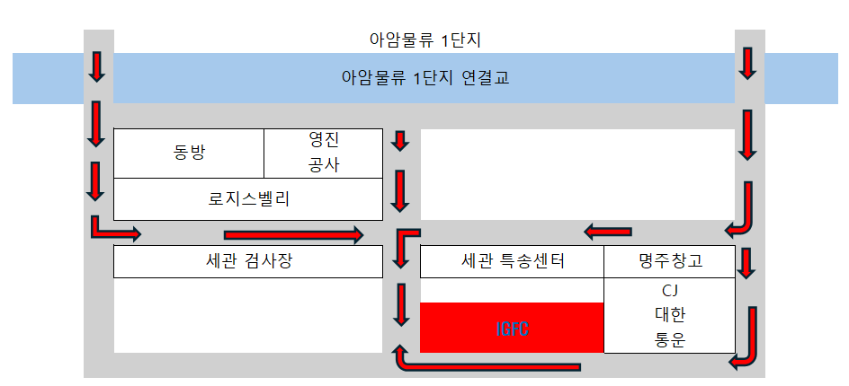
수출화물입고증
입고지 | 인천글로벌풀필먼트센터㈜ |  |  | *입고일
선사/포워더 |  |  |  | *차량번호
*Booking No |  |  |  | *기사명
*화주명 |  |  |  | *연락처
출고지
입고화물 내역 | 품명 | *수량 | 규격 | 용적(CBM) | 중량(KG) | 비고

*선명 및 항차
*도착항 |  |  |  | *출항일자
*Shipping Mark

☞ 입고 차량이 여러 대일 경우, 차량별로 입고증 작성 후 제출하여 주시기 바랍니다.
☞ 필수항목 미기재 시 화물정보 부족으로 입고가 불가합니다. (*부분은 필수기재항목)
☞ 화물의 단일 중량 30kg 이상 시 반드시 파렛트 포장하여 입고해주시기 바랍니다.
☞ 안전사고 위험으로 인해 CFS 현장 내에서 직접 파렛트 포장작업(재포장, 랩핑 등)은 불가합니다.

※ 주소 : 인천광역시 연수구 국제항만대로 160 (인천글로벌풀필먼트센터) |  |  |  |  | T: 032- 831 - 6510 / F: 032-831-6588

입고증-세광물류
수 출 화 물 입 고 서
 |  |  |  |  |  | ㈜세광물류 CFS 약도

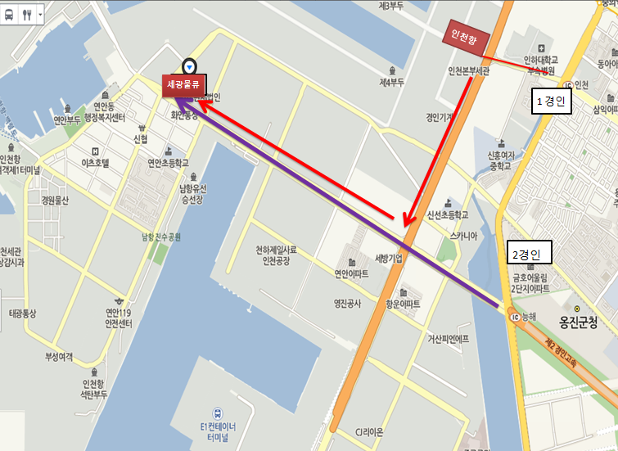
ㅁ.화물입고서 미제출시 입고가 불가능합니다,

입 고 지 | ㈜세광물류보세창고
선 사 | 이씨유월드와이드코리아
포 워 딩 | 이씨유월드와이드코리아
Booking No.
화 주 명

입 고 일:
차량번호:
기 사 명:
연 락 처:
입고화물 내 역 | 품 명 | 규 격 | 수 량 | 중 량(Kg) | 비 고 (반송/TS/위험물/기타)

 |  |  |  |  |  | [ 주 소 ] 인천시 중구 축항대로 87번길 10 (구:인천시 중구 항동7가 27-157)
 |  |  |  |  |  | [ TEL ] 032- 885- 3690
 |  |  |  |  |  | 1)제2경인고속도로 => 서해4거리(구-백주년기념탑사거리)
Shipping mark |  |  |  |  |  | => SK남항주유소사거리 => 철길사거리 => (주)세광물류
 |  |  |  |  |  | 1)제2경인고속도로 => 인천항삼거리 => 서해4거리(구-백주년기념탑사거리)
 |  |  |  |  |  | => SK남항주유소사거리 => 철길사거리 => (주)세광물류
반송.TS.위험물 "꼭" 체크하여 주시기 바랍니다.
{ CFS 업무담당자 } 부장: 김정미 / 사원: 연소정
TEL. 032-885-3690 FAX.032-885-3693/3695/3697
인천시 중구 축항대로 87번길 10 (구:인천시 중구 항동7가 27-157)

